Operation Process
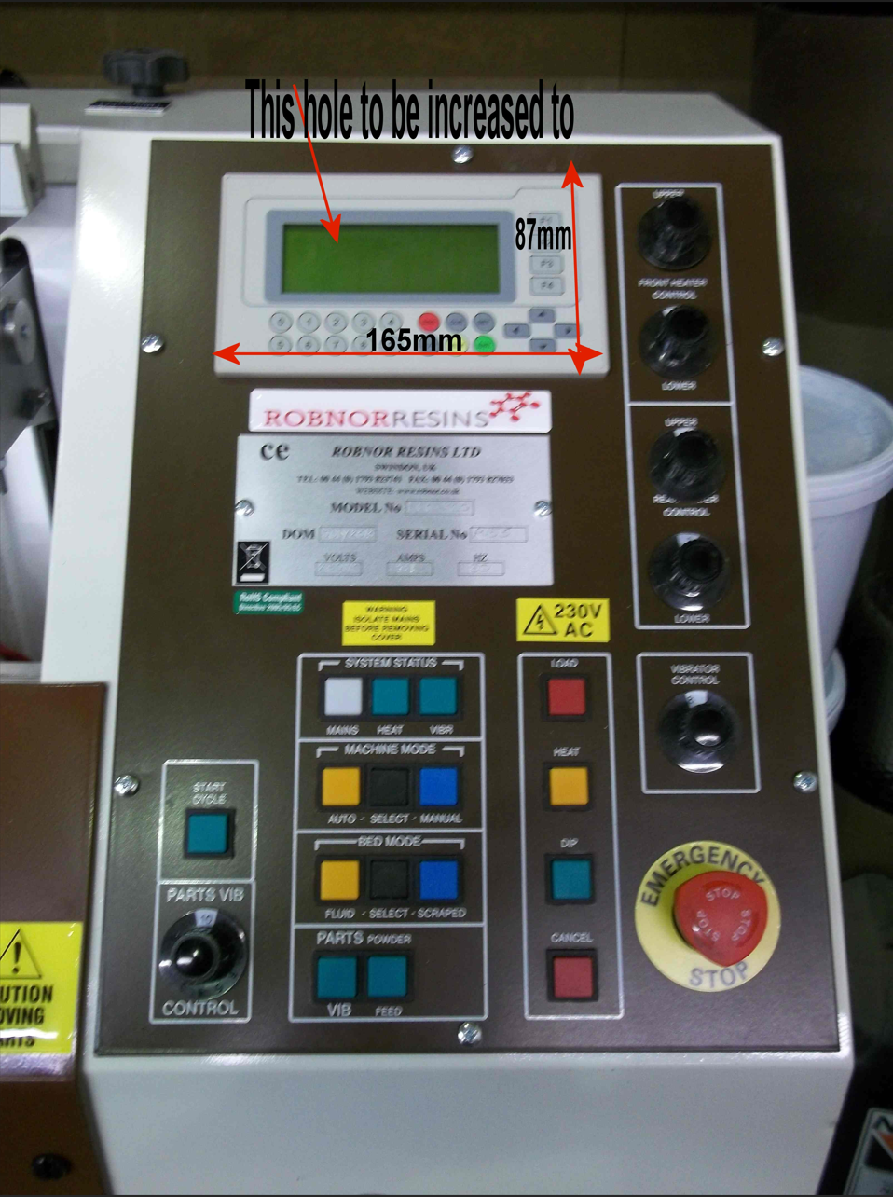
 |  |  |  |  | * SENSOR
 |  | Operation Process (VYNG, VLN) |  |  | Input 04: Sensor detect thanh treo con hàng tại vị trí heater
 |  | Current process |  |  | Input 05 : Sensor detect thanh treo con hàng tại vị trí phủ bột
 |  | *Khởi động máy
 |  | - Tại Systen Status Ấn Mains -> Ấn VIBR -> Mâm Rung hoạt động-> Thanh treo cuộn dây về home -> Active SOL4 thổi bột màu vàng.
 |  | - Auto/Manual Mode select:
 |  | - Tại Machine mode Ấn Select button-> Chọn chế độ Auto-> HMI hiển thị Automated mode selected.
 |  | - Tại PARTS Power Ấn FEED button.
 |  | - Ấn nút Start cycle máy bắt đầu hoạt động ở chế độ Auto.
 |  | * Auto mode
 | Step 1 : | - Thanh treo cuộn dây hạ xuống vị trí heater (Input 04) -> HMI hiển thị Preheat cycle (12s), Trigger bộ rung trong 3s, Timer đếm ngược hết 12s.
 | Step 2: | -> Open cover bể chứa bột-> Thanh treo cuộn dây hạ xuống vị trí phủ bột (Input 05) (Đợi 2s or time có thể cài đặt được) .
 | Step 3: | -> Thanh treo cuộn dây về vị trí heater (Input 04) ( đợi 5s, active bộ rung 3s đầu). Đồng thời lúc này Close cover bể chứa bột.
 | Step 4: | Jump to Step 2 | (Done phủ bột lần 2)
 | Step 5: | Jump to Step 3
 | Step 6: | Jump to Step 2 | (Done phủ bột lần 3)
 | Step 7: | Jump to Step 3 ( đợi 13s) .
 | Step 8: | Thanh treo cuộn dây về home -> HMI hiển thị Cycle Complete cycle, Always active mâm rung.
 |  | * Manual mode
 |  | - Tại Machine mode, Release Select button-> Chọn chế độ Manual-> HMI hiển thị Manual mode selected.
 | Step 1: | Ấn "HEAT" button -> Thanh treo cuộn dây hạ xuống vị trí heater (Input 4).
 | Step 2: | Ấn "DIP" button -> Thanh treo cuộn dây hạ xuống vị trí phủ bột.
 | Step 3: | Ấn "HEAT" button -> Thanh treo cuộn dây về vị trí heater (Input 4).
 | Step 4: | Ấn "LOAD" button -> Thanh treo cuộn dây về vị trí home (Finish cycle)

 | Current In/Output on machine (08-12-2024)
 | Cylinder và chức năng hiện tại trên máy:
 | SOL 1 | Trigger Cylinder chính (Nằm trên) |  | Y0
 | SOL 2 | Trigger Cylinder chính (Dưới đáy máy) |  | Y1
 | SOL 3 | Còn hoạt động được nhưng hiện tại không áp dụng (Bỏ qua)
 | SOL 4 | Thổi bột màu vàng |  | Y2
 | SOL 5 | Trigger Cover buồng chứa bột màu vàng : Active: Mở cover? DeActive :Đóng cover |  |  |  | Y3
 | SOL 6 | Trigger khi Cylinder chính ở vị trí DIPPING |  |  |  | Y4
 | SOL 7 | Còn hoạt động được nhưng hiện tại không áp dụng (Bỏ qua)

 | Sensor và chức năng hiện tại trên máy:
 | Input 4: Sensor detect thanh treo con hàng tại vị trí heating
 | Input 5: Sensor detect thanh treo con hàng tại vị trí nhúng bột (Dưới đáy máy)
 | DIP button: Dùng ở chế độ manual, sẽ kết nối lại và defined input cụ thể trong PLC Koyo sau
 | HEAT button: Dùng ở chế độ manual, sẽ kết nối lại và defined input cụ thể trong PLC Koyo sau
 | LOAD button: Dùng ở chế độ manual, sẽ kết nối lại và defined input cụ thể trong PLC Koyo sau
 | VIBR button: ON bộ rung

 | Output và chức năng hiện tại trên máy:
 | Output Y46: Trigger relay trung gian để ON bộ rung/ Cần khảo sát lại xem bộ rung luôn ON khi ở chế độ manual hay ON/OFF theo timer ở từng vị trí (HEATING, DIP,HOME) ??

 | Cụ thể Operation Process của máy ở mode manual khi combine các IN/OUTPUT phía trên
 | Giả sử máy đang ở 1 vị trí bất kỳ. Ấn:
Step 1: | Ấn LOAD button: Áp dụng khi Cylinder chính đang ở vị trí HEATING (Input 4 ON, Input 05 OFF)-> Cylinder 1 OFF, Cylinder 2 ON -> Cylinder chính về home -> INPUT 4, 5 OFF.
Step 2: | Ấn HEAT button ( trước đó INPUT 4 OFF, INPUT 5 OFF): SOL 1 ON, SOL 2 OFF, Cylinder chính đi xuống -> gặp sensor Input 04 -> SOL 2 ON. (Cylinder chính dừng lại tại vị trí HEATING). INPUT 4 ON, INPUT 5 OFF.
Step 3: | Ấn DIP button: SOL 5 ON (Mở cover buồng chứa bột), SOL 1 ON, SOL 2 OFF, Cylinder chính đi xuống -> gặp sensor Input 05 -> SOL 6 ON, SOL 2 ON (Optional). -> Cylinder chính dừng tại vị trí DIPPING. INPUT 5 ON, INPUT 4 OFF.
Step 4: | Ấn HEAT Button (trước đó INPUT 5 ON, INPUT 4 OFF): SOL 1 OFF, SOL 2 ON, SOL 6 OFF, Cylinder chính đi lên -> gặp sensor Input 04 -> SOL 1 ON (Cylinder chính dừng tại vị trí HEATING)
 | -> SOL 5 OFF (Đóng cover buồng chứa bột). INPUT 4 ON, INPUT 5 OFF.
Note: | Cần tìm hiểu xem khi lắp thêm 2 bộ Omron E5CN để control nhiệt độ 2 thanh heater.
 | Giả sử setpoint temperature là 100 độ. Khi đủ nhiệt độ, mỗi bộ controller trigger 1 output để đưa vào PLC
 | => Nhiệt độ đã đủ để bổ sung vào điều kiện đủ để initilize máy ok. Ngược lại phải arlam lên HMI nếu nhiệt độ 1 trong 2 bộ controller chưa đạt.

